pareto_table_chart
Ausschussmenge und -anteil in definierten Zeitperioden
 | 06.02.2018 - 07.05.2018 | 07.05.2018
 | 6 | 0
 | 11 | 2
 | 6 | 0
 | 17 | 44
 | 3 | 2
 | 7 | 19
 | 14 | 11
 | 0 | 0
 | 3 | 1
 | 32 | 20

Anleitung
Anleitung zu Generierung von Ausschussreports
1 Inhalte von Worksheets QM11 und QM15 löschen

2 Transaktion QM11 einstellen und Daten exportieren

2.1 Transaktion QM11 einstellen
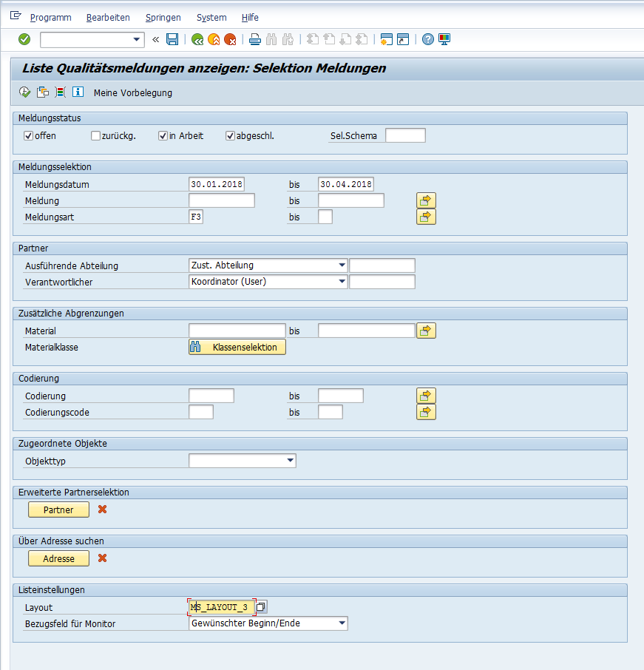

 | Layouteinstellung (darf beliebig heißen)
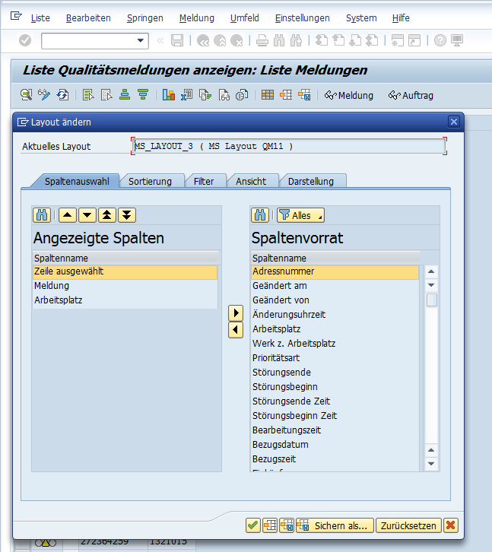

2.2 Transaktion durchführen (Uhr Symbol links oben)

2.3 Export ins Microsoft Excel

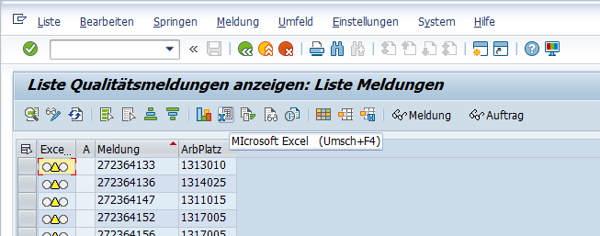

2.4 Anzahl Schlüsselspalten: 1
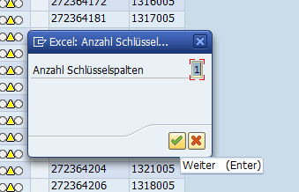

2.5 Tabelle auswählen
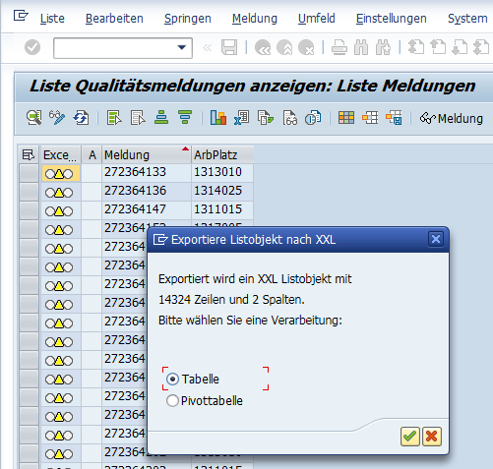

2.6 Zellen kopieren (Strg+a, Strg+c) und ins Worksheet QM11 einfügen (Strg+v)
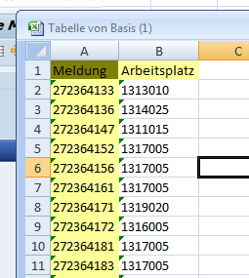

3. Transaktion QM15 einstellen und Daten exportieren

Vorgang ist gleich wie bei QM11, nur der Layout muss folgend angepasst werden:

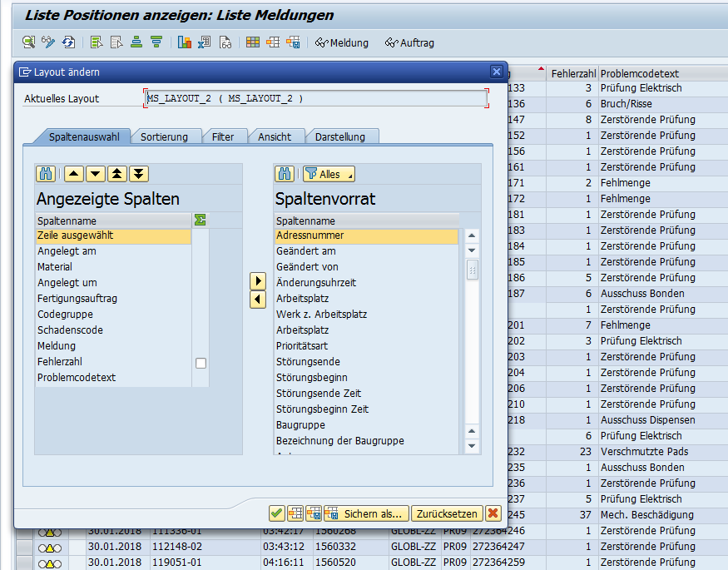

4 Im Worksheet emails die E-mail Addressen in die erste Spalte bei Bedarf anpassen

5 Im Worksheet Menu die Taste Drücken

6 Es öffnet sich Outlook Fenster mit vorbereiteten E-Mail
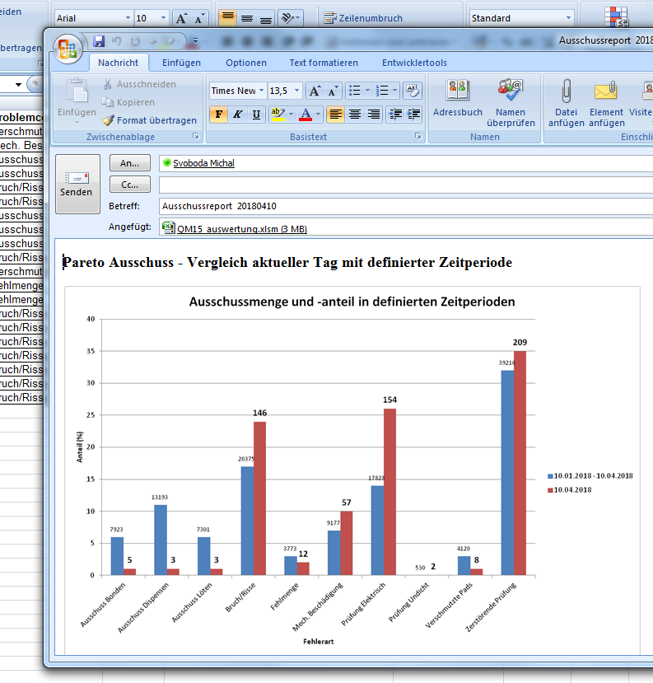

Notizen

Bei Bedarf Liste aktueller Produkten (Sheet SAPnos) aktualisieren
Bei Bedarf Liste von Arbeitsplätzen (Arbeitsplatz) anpassen (SAP Transaktion CR05 - Werk 1300, System > Liste > Sichern > Lokale Datei)
Beim ersten Verwendung müssen die Makros in Excel erlaubt werden

